Пример 1
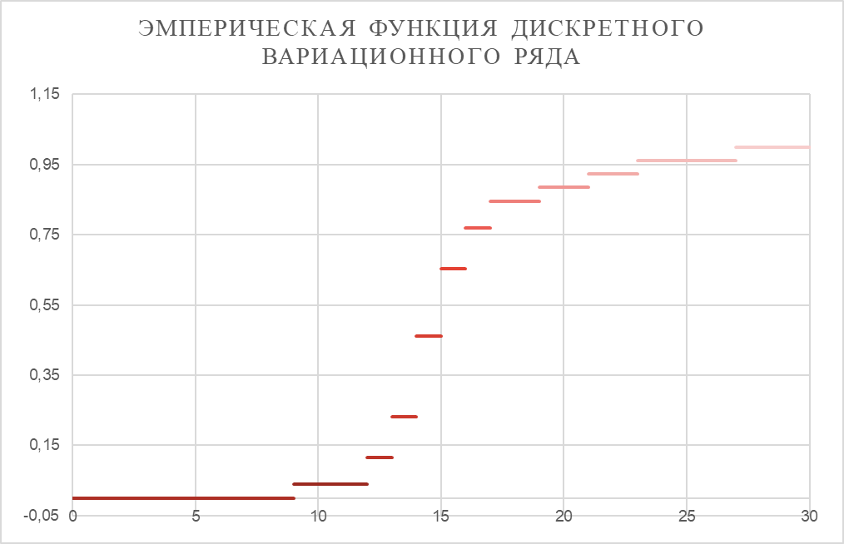
Число продаж Xi | 9 | 12 | 13 | 14 | 15 | 16 | 17 | 19 | 21 | 23 | 27
Число продавцов mi | 1 | 2 | 3 | 6 | 5 | 3 | 2 | 1 | 1 | 1 | 1

X | -∞ < x ≤9 | 9 < x ≤ 12 | 12 < x ≤ 13 | 13 < x ≤ 14 | 14 < x ≤ 15 | 15< x ≤ 16 | 16 < x ≤ 17 | 17 < x ≤ 19 | 19 < x ≤ 21 | 21 < x ≤ 23 | 23 < x ≤ 27 | 27 < x ≤ +∞
F(x) | 0.00 | 0.04 | 0.12 | 0.23 | 0.46 | 0.65 | 0.77 | 0.85 | 0.88 | 0.92 | 0.96 | 1.00

Пример 2
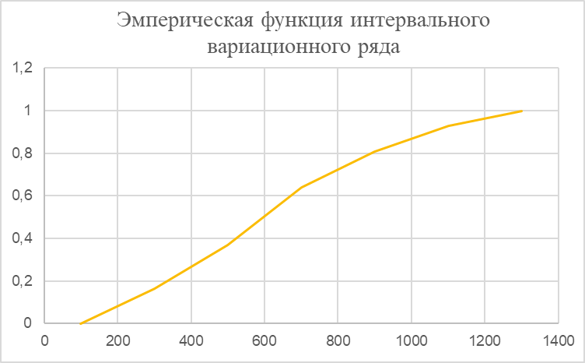
Интервалы расходов | [100;300) | [300;500) | [500;700) | [700;900) | [900;1100) | [1100;1300)
Число продавцов mi | 30 | 38 | 50 | 31 | 22 | 13

X | -∞ < x ≤100 | 300 | 500 | 700 | 900 | 1100 | 1300 < x ≤ +∞
Fn(x) | 0.00 | 0.163 | 0.370 | 0.641 | 0.810 | 0.929 | 1.000

